Table 5
Комментарии
47 | г. Севастополь, ул. 4-я Бастионная, 32

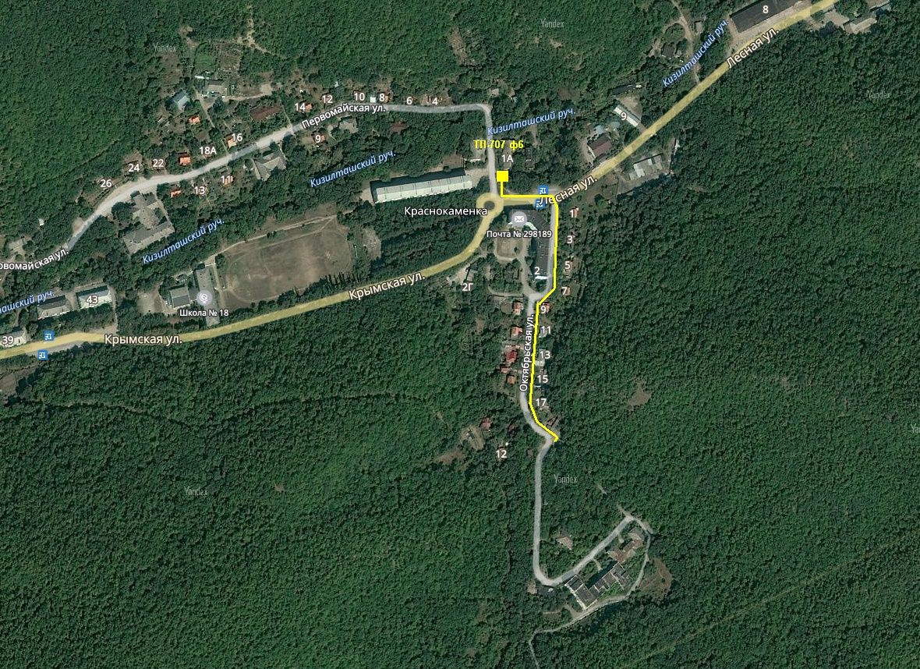
Расположение объектов инвестиционного проекта - схема (если применимо)
48

